等价类，边界值
等价类划分法
概念：等价类划分是把所有可能的输入数据,即程序的输入域划分成若干部分（子集），然后从每一个子集中选取少数具有代表性的数据作为测试用例。该方法是一种重要的,常用的黑盒测试用例设计方法。

有效等价类:是指对于程序的规格说明来说是合理的,有意义的输入数据构成的集合.利用有效等价类可检验程序是否实现了规格说明中所规定的功能和性能 |  |  | 无效等价类:与有效等价类的定义恰巧相反。

1，设计一个档案管理系统设有一个档案管理系统，要求用户输入以年月表示的日期。假设日期限定在1990年1月~2049年12月，并规定日期由6位数字字符组成，前4位表示年，后2位表示月。现用等价类划分法设计测试用例，来测试程序的"日期检查功能"。

 | 1)划分等价类并编号,下表等价类划分的结果

 | 输入等价类 | 有效等价类 | 无效等价类
 | 日期的类型长度 | ①6位数字字符 | ②有非数字字符
 |  |  | ③少于6位数字字符
 |  |  | ④多于6位数字字符
 | 年份范围 | ⑤在1990~2049之间 | ⑥小于1990
 |  |  | ⑦大于2049
 | 月份范围 | ⑧在01~12之间 | ⑨等于00
 |  |  | ⑩大于12

 | 2)设计测试用例，以便覆盖所有的有效等价类在表中列出了3个有效等价类，编号分别
 | 为①、⑤、⑧，设计的测试用例如下：
 | 测试数据 | 期望结果 | 覆盖的有效等价类
 | 200211 | 输入有效 | ①、⑤、⑧

 | 3)为每一个无效等价类设计一个测试用例，设计结果如下：
 | 测试数据 | 期望结果 | 覆盖的无效等价类
 | 95June | 无效输入 | ②
 | 20036 | 无效输入 | ③
 | 2001006 | 无效输入 | ④
 | 198912 | 无效输入 | ⑥
 | 200401 | 无效输入 | ⑦
 | 200100 | 无效输入 | ⑨
 | 200113 | 无效输入 | ⑩

如下图：126邮箱测试案例
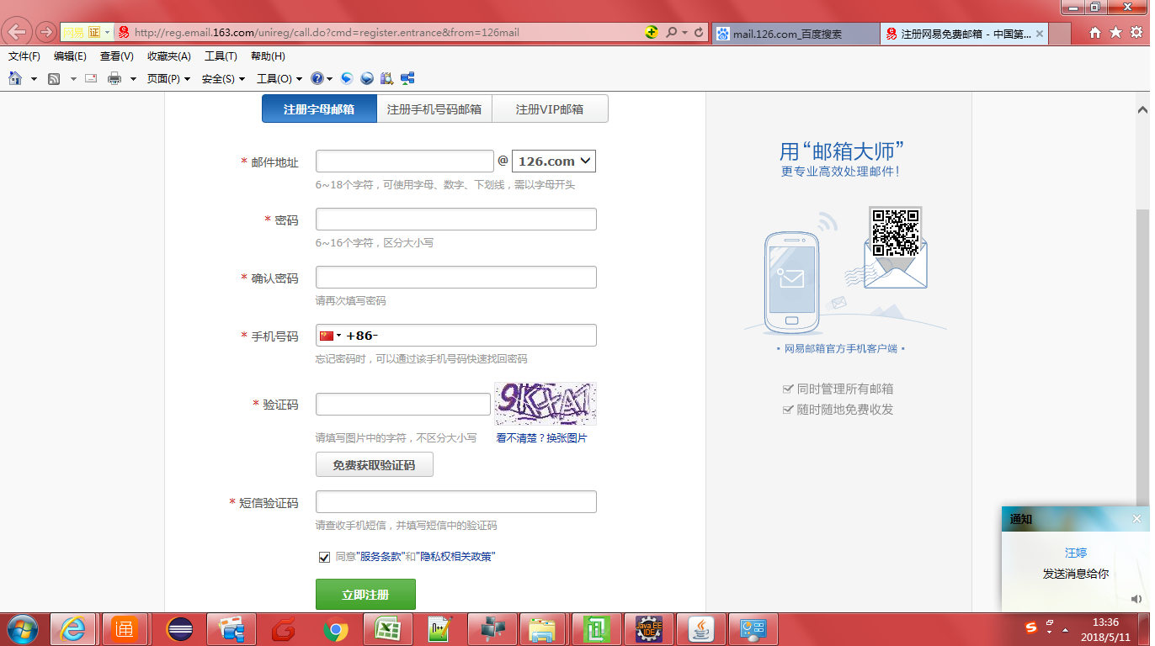

编写测试用例
126邮箱测试案例
输入项 | 有限等价类 |  |  | 有效数据 | 无效等价类 |  |  | 无效数据
邮箱地址 | 字符长度为7位的字母+下划线+数字并且以字母开头 |  |  | demo_12 | 字符长度为7位的数字+字母+下划线并且以字母开头 |  |  | 123demo
 | 字符长度为8位的字母+数字并且以字母开头 |  |  | demo1234 | 字符长度为5位的字母+数字并且以字母开头 |  |  | demo1
 | 字符长度为9位的字母+下划线并且以字母开头 |  |  | demo_____ | 字符长度为19位的字母+下划线+数字并且以字母开头 |  |  | demo_12345678912345
 |  |  |  |  | 字符长度为5位空格
 |  |  |  |  | 字符长度为空
 |  |  |  |  | 字符长度为4位中文的 |  |  | 邮箱
 |  |  |  |  | 字符长度8位为特殊字符的 |  |  | !@#$%^&*
 |  |  |  |  | 字符长度为8位下划线+字母 |  |  | _abcdefg
密码 | 密码长度为7位大小写字母 |  |  | ABCDefg | 密码长度为5位大小写字母 |  |  | ABCDe
 | 密码长度为7位大写字母 |  |  | ABCDEFG | 密码长度为17位大小写字母 |  |  | Abcdefghjklmnopqr
 | 密码长度为7位小写字母 |  |  | abcdefg | 密码长度有空格
 |  |  |  |  | 密码长度为空
 |  |  |  |  | 密码有中文 |  |  | 密码
 |  |  |  |  | 密码有特殊字符 |  |  | !@#$%
确认密码 | 去确认密码长度和密码保持一致 |  |  | ABCDefg | 确认密码长度和密码不一致 |  |  | ABCDEFGh
 |  |  |  |  | 确认密码为空
手机号 | 手机号长度为纯数字11位，且首数字为1，第二位不是0和2， |  |  | 13000000000 | 手机号长度不够11位 |  |  | 1234567890
 |  |  |  |  | 手机号包含空格 |  |  | 123 45678
 |  |  |  |  | 手机号包含字符 |  |  | 150sds12345
 |  |  |  |  | 手机号包含中文 |  |  | 150搞0000000
 |  |  |  |  | 手机号第二位为不是在（3-9）区间 |  |  | 12000000000
 |  |  |  |  | 手机号为空

 | 输入三个数，打印成一个三角形

 | 等价类边界值范围表
 | 输入项 | 等效等价类 | 有效数据 | 无效等价类 | 无效数据
 | a边 | 正整数内点 | 500 | 上点 | 0
 |  | 正小数内点 | 500.3 | 负小数 | -0.1
 |  | 正整数上点 | 10000 | 大于10000的整数 | 11000
 |  | 正整数离点 | 1 | 大于10000的小数 | 11000.2
 |  |  |  | 字母 | g
 |  |  |  | 文字 | 成
 |  |  |  | 字符/符号 | @
 |  |  |  | 空格
 |  |  |  | 为空
 | 输入项 | 等效等价类 | 有效数据 | 无效等价类 | 无效数据
 | b边 | 正整数内点 | 500 | 上点 | 0
 |  | 正小数内点 | 500.3 | 负小数 | -0.1
 |  | 正整数上点 | 10000 | 大于10000的整数 | 11000
 |  | 正整数离点 | 1 | 大于10000的小数 | 11000.2
 |  |  |  | 字母 | g
 |  |  |  | 文字 | 成
 |  |  |  | 字符/符号 | @
 |  |  |  | 空格
 |  |  |  | 为空
 | 输入项 | 等效等价类 | 有效数据 | 无效等价类 | 无效数据
 | c边 | 正整数内点 | 500 | 上点 | 0
 |  | 正小数内点 | 500.3 | 负小数 | -0.1
 |  | 正整数上点 | 10000 | 大于10000的整数 | 11000
 |  | 正整数离点 | 1 | 大于10000的小数 | 11000.2
 |  |  |  | 字母 | g
 |  |  |  | 文字 | 成
 |  |  |  | 字符/符号 | @
 |  |  |  | 空格
 |  |  |  | 为空

 | 微信红包作业写出测试用例
解释： | WXQHB的（微信群红包）缩写
 | ST系统测试
 | SRS需求说明书
 | 微信群测试用例
 | 用例编号 |  | 项目标题 |  | 项目名称 | 优先级 | 预置条件 | 输入数据 | 执行步骤
 | WXQHB-ST-SRS-001 |  | 微信群红包发送金额不超过20K，且发送个数最少是大于0-100的范围，单个红包金额不少于0.1元的正常拼手气红包的正常操作 |  | 微信群红包项目 | 高 | / | 金额：1元 红包个数：1个 | 输入以上数据， 点击塞进红包， 输入密码发送
 | WXQHB-ST-SRS-002 |  | 微信群红包发送金额不超过200，且发送个数最少是大于0-100的范围，单个红包金额不超过200元的正常普通红包的正常操作 |  | 微信群红包项目 | 高 | / | 金额：1元 红包个数：1个 | 输入以上数据， 点击塞进红包， 输入密码发送
 | WXQHB-ST-SRS-003 |  | 正常输入金额，不输入红包个数的 异常普通红包操作 |  | 微信群红包项目 | 高 | / | 金额：2元 红包个数：不输入 | 输入以上数据
 | WXQHB-ST-SRS-004 |  | 正常输入金额，输入红包999个的 异常普通红包操作 |  | 微信群红包项目 | 高 | / | 金额：20元 红包个数：999 | 输入以上数据
 | WXQHB-ST-SRS-005 |  | 不输入金额，输入红包999个的 正常普通红包操作 |  | 微信群红包项目 | 高 | / | 金额： 个数：999 | 输入以上数据
 | WXQHB-ST-SRS-006 |  | 金额大于200，正常输入红包个数的 异常普通红包操作 |  | 微信群红包项目 | 高 | / | 金额：201 个数：1 | 输入以上数据
 | WXQHB-ST-SRS-007 |  | 总金额粘贴中文或者符号和字母的 异常普通红包异常操作 |  | 微信群红包项目 | 高 | / | 金额：红包 个数： | 输入以上数据
 | WXQHB-ST-SRS-008 |  | 个数粘贴中文或者符号或字母的 异常普通红包异常操作 |  | 微信群红包项目 | 高 | / | 金额： 个数：@#￥ | 输入以上数据
 | WXQHB-ST-SRS-009 |  | 总金额个数粘贴中文字母和符号的 异常普通红包异常操作 |  | 微信群红包项目 | 高 | / | 金额：红包 个数：红包 | 输入以上数据
 | WXQHB-ST-SRS-010 |  | 输入的红包单个金额不满足0.01元的 异常拼手气红包操作 |  | 微信群红包项目 | 高 | / | 金额：0.1元 个数：99 | 输入以上数据
 | WXQHB-ST-SRS-011 |  | 红包个数超过100的拼手气红包 异常操作 |  | 微信群红包项目 | 高 | / | 金额：2 个数999 | 输入以上数据
 | WXQHB-ST-SRS-012 |  | 输入正常金额，不输入红包个数的 异常操作 |  | 微信群红包项目 | 高 | / | 金额：2 个数： | 输入以上数据
 | WXQHB-ST-SRS-013 |  | 正常输入红包个数，不输入红包金额的 异常拼手气操作 |  | 微信群红包项目 | 高 | / | 金额： 个数：999 | 输入以上数据
 | WXQHB-ST-SRS-014 |  | 总金额粘贴中文或者符号和字母的 异常普通红包异常操作 |  | 微信群红包项目 | 高 | / | 金额：红包 个数： | 输入以上数据
 | WXQHB-ST-SRS-015 |  | 个数粘贴中文或者符号或字母的 异常普通红包异常操作 |  | 微信群红包项目 | 高 | / | 金额： 个数：@#￥ | 输入以上数据
 | WXQHB-ST-SRS-016 |  | 总金额个数粘贴中文字母和符号 的异常普通红包异常操作 |  | 微信群红包项目 | 高 | / | 金额：红包 个数：红包 | 输入以上数据

